ダブルス2019コースマップ
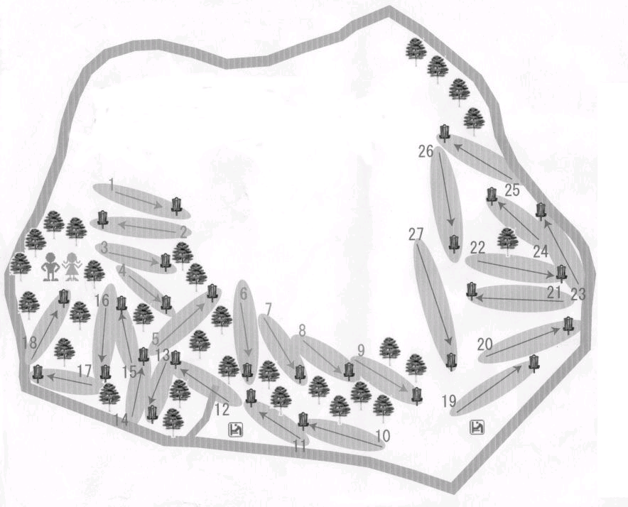
ダブルス日本選手権
コースマップ

ＯＢエリア
常陸野のこみち

※花壇は踏み
込み禁止

＃25
大会本部
そよ風ドーム

ｱｲﾗﾝﾄﾞ
Ａ
⑯
＃1
#特設
Ａ
Ａ
⑮

Ａ
ｱｽﾌｧﾙﾄ道路
四角ｴﾘｱ
＃3
丸ｴﾘｱ
⑭
⑥
＃22
＃21
Ａ
ﾀﾞﾌﾞﾙﾏﾝﾀﾞ
⑨
＃18
DZ
Ａ
Ａ
Ａ
Ａ
Ａ
DZ
#12
⑰
ＯＢライン
＃6
ＯＢライン
#19
#16
#13
#27
Ａ
＃17
ＯＢエリア
ﾏﾝﾀﾞﾄﾘｰ
＃9
⑫
ＯＢライン
＃10
砂利道

注）
・赤色の＃番号は常設ｺﾞｰﾙの番号です。 | ホール№ |  | 1 | 2 | 3 | 4 | 5 | 6 | 7 | 8 | 9 | 10 | 11 | 12 | 13 | 14 | 15 | 16 | 17 | 18 | 平均
・赤色の＃特設は特設のｺﾞｰﾙです。 | 距離（ｍ） |  | 50 | 80 | 61 | 51 | 63 | 65 | 51 | 60 | 112 | 75 | 110 | 83 | 90 | 70 | 105 | 155 | 130 | 80 | 82.8
・赤色のＡはｱﾏﾁｭｱのﾃｨｰです。
・DZ…ﾄﾞﾛｯﾌﾟｿﾞｰﾝです。 | パー表示 | プロ | 3 | 3 | 3 | 3 | 3 | 3 | 3 | 3 | 3 | 3 | 3 | 3 | 3 | 3 | 3 | 4 | 3 | 3 | 55
・①⑱…ｱｲﾗﾝﾄﾞ・④⑤…ﾏﾝﾀﾞﾄﾘｰ | 距離（ｍ） |  | 50 | 60 | 51 | 51 | 63 | 55 | 51 | 60 | 100 | 75 | 88 | 63 | 75 | 70 | 80 | 100 | 90 | 60 | 69.0

 | パー表示 | アマ | 3 | 3 | 3 | 3 | 3 | 3 | 3 | 3 | 3 | 3 | 3 | 3 | 3 | 3 | 3 | 3 | 3 | 3 | 54

